試算頁
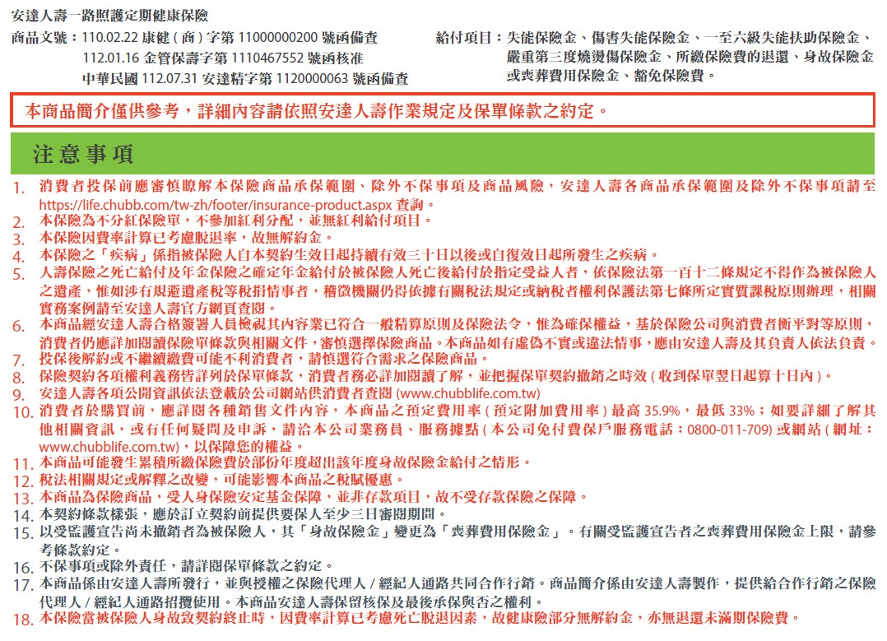
 | 安達人壽一路照護定期健康保險試算表 |  |  |  |  |  |  | 試算日期： | 2024-01-31 | 2024.02版
 | 姓名 | 郝健康 | 性別 | 男性 | 投保年齡 | 43 | 職業等級 | 1級 | 繳費方式 | 年繳
 | 投保內容 |  |  |  | 繳費年期 | 保障期間(註) | 保險金額 |  | 首期保險費
 | 安達人壽一路照護定期健康保險 |  |  |  | 20年 | 33年 | 250,000 |  | 8,400
 | (註)被保險人保險年齡達76歲之保單週年日

保障內容
給付項目 |  |  |  | 失能程度 | 給付內容 |  |  | 給付金額
1 | 失能保險金 |  |  | 1~11級 | 保險金額 x 5%~100% (累計最高給付保額100%為限) |  |  | 250,000 x 5%~100%
 |  |  |  |  |  |  |  | (累計最高給付保額250萬元為限)
2 | 傷害失能保險金 |  |  | 1~11級 (限意外傷害) | 額外給付 保險金額 x 5%~100% (累計最高給付保額100%為限) |  |  | 額外給付250,000 x 5%~100%
 |  |  |  |  |  |  |  | (累計最高給付保額250萬元為限)
3 | 一至六級失能扶助保險金 |  |  | 1~6級 | 失能診斷確定 之保險年齡 |  | 每月給付比例 | 失能診斷確定 之保險年齡 | 每月給付金額
 |  |  |  |  | 小於64歲(含) |  | 保額 x 2% | 小於64歲(含) | 5,000 / 月
 |  |  |  |  | 65歲(含)以上 |  | 保額 x 3% | 65歲(含)以上 | 7,500 / 月
 |  |  |  |  | 月給付(最高240個月)以給付一次為限
4 | 豁免保險費 |  |  | 1~6級 | 豁免診斷確定符合日後之應繳保險費
5 | 嚴重第三度燒燙傷 |  |  |  | • 保額 x 100% (以給付一次為限) |  |  | 250,000
6 | 身故保障 |  |  |  | • 所繳保險費總和-已申領各項保險金 保險年齡未滿 16 歲身故: 1.) 未滿 15 足歲身故：退還所繳保險費 2.) 滿 15 足歲後身故：按所繳保險費給付身故保險金 • 給付後契約效力即行終止

